表紙
 |  |  |  |  | 2020年（令和２年）

山口市消費者物価指数

 | 45292

 |  |  | 山口市 |  | 全国
 |  |  | 指 数 | 前年度比 | 指 数 | 前年度比
 | 総合指数 |  | １１０.２ | ３.２％ | １０９.５ | ３.０％
 | 生鮮食品を除く総合 |  | １０９.５ | ２.９％ | １０８.７ | ２.７％
 | 生鮮食品及び エネルギーを除く総合 |  | １０８.５ | ２.７％ | １０７.７ | ２.３％

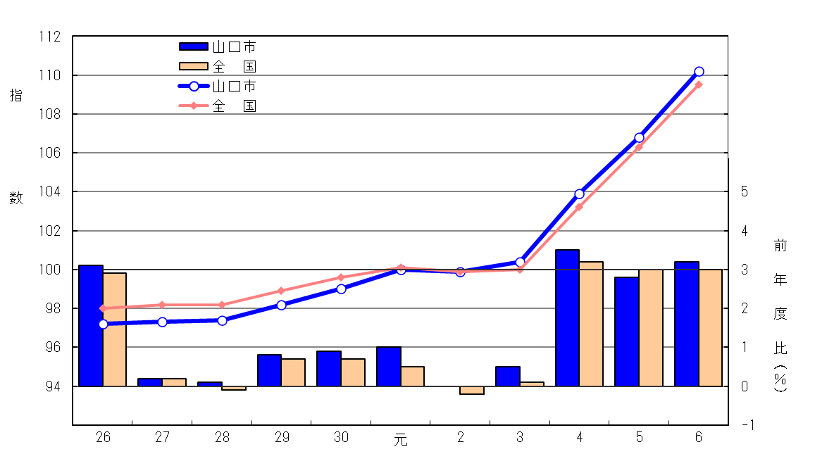
 | 総 合 指 数 の 推 移
 |  |  |  | （総合指数：2020年（令和２年）＝100）

前年度比
総合指数

 | 統計は 一人ひとりの参加から
 |  | 山口県 |  | 総合企画部

 |  |  |  | 統計分析課

（利用上の注意）この資料は総務省統計局による公表の内容とその詳細を収録したものである。

p2～4
 | 令和６年度平均の山口市消費者物価指数の動き

 | １ 近年の総合指数の動き
 | 令和６年度平均の山口市消費者物価指数は、2020年（令和２年）の平均を１００とした総合指数で１１０．２となり、前年度比３．２％の上昇となった。
 | 前年度から続く円安の進行等の影響により輸入物価が上昇し、国内の物価にも波及した。 また、天候不順や猛暑による農作物の生育不良、収穫量の減少等により野菜や果物が大幅に値上がりするとともに、コロナ禍後の人流やインバウンドの回復による外食産業の需要増加等も重なり穀類も大幅に値上がりした。 さらに、政府の電気・ガス料金に対する支援が縮小したこと等も影響し、３年連続で２．５％を超える上昇となった。
 | 【過去５年の概要】
 | ○令和元年度は、教養娯楽用品等の値上がりにより、前年度比１．０％と７年連続の上昇となった。なお、１０月の消費税率の改定（８％から１０％に改定）による影響は、軽減税率の適用や算入期間が半年間であったこと、幼児教育・保育の無償化による授業料等の値下がりもあり、大きな押し上げとはならなかった。 ○令和２年度は、長雨や猛暑による野菜の値上がりや、新型コロナで“家庭内食”が増えたことによる需要の高まりで食料が値上がりしたものの、幼児教育・保育の無償化による授業料等の値下がり、原油価格の下落によるガソリン、灯油、電気代等のエネルギー価格の値下がりで、全体としては前年と同水準となった。 ○令和３年度は、世界的な原油高や円安の影響による電気代や灯油等のエネルギー価格の値上がりに加え、たばこ税増税によるたばこの値上がり、寝具類等の家具・家事用品の値上がり等により、前年度比０．５％と２年ぶりの上昇となった。しかしながら、４月以降、携帯電話大手各社による低廉な料金プランの提供開始によって、通信が大きく値下がりしたため、全体としての上昇基調は弱かった。 ○令和４年度は、世界的な需要回復やウクライナ情勢等を受けた、原油をはじめとする原材料価格の高騰、円安などの様々な要因によって、食料品をはじめエネルギー関連など幅広い品目で値上がりした。また、４月以降は、携帯電話通信料引き下げの影響が剥落したこともあり、２年連続で上昇となった。 〇令和５年度は、円安や世界的な需給ひっ迫等により原材料費や人件費が上昇し、コストの価格転嫁が進んだことにより、食料が大きく値上がりした。また、家具・家事用品においても値上がりが見られた。しかし、政府が物価高対策として電気代・ガス代への支援を開始し、山口県独自のガス代支援策もあり、前年に大きく値上がったエネルギー関連は値下がりに転じた。(第１表、第２表、表紙図）

 | （参考：全国消費者物価指数との比較）
 | 令和６年度平均の全国消費者物価指数は、2020年（令和２年）平均を１００とした総合指数で１０９．５となり、前年と比べると３．０％の上昇となった。（３年連続で上昇）

 | 第１表 総合指数と前年度比の推移
 |  |  |  |  |  |  |  |  |  |  |  |  |  | （2020年（令和２年）＝100）
 | 年度 |  |  | 山口市 |  | 全 国 |  | 年度 |  |  | 山口市 |  | 全 国
 |  |  |  | 指 数 | 前年度比 | 指 数 | 前年度比 |  |  |  | 指 数 | 前年度比 | 指 数 | 前年度比

 |  |  |  |  | （％） |  | （％） |  |  |  |  | （％） |  | （％）
 | 平成 | 26 |  | 97.2 | 3.1 | 98.0 | 2.9 | 令和 | 2 |  | 99.9 | 0.0 | 99.9 | -0.2
 |  | 27 |  | 97.3 | 0.2 | 98.2 | 0.2 |  | 3 |  | 100.4 | 0.5 | 100.0 | 0.1
 |  | 28 |  | 97.4 | 0.1 | 98.2 | -0.1 |  | 4 |  | 103.9 | 3.5 | 103.2 | 3.2
 |  | 29 |  | 98.2 | 0.8 | 98.9 | 0.7 |  | 5 |  | 106.8 | 2.8 | 106.3 | 3.0
 |  | 30 |  | 99.0 | 0.9 | 99.6 | 0.7 |  | 6 |  | 110.2 | 3.2 | 109.5 | 3.0
 | 令和 | 元 |  | 100.0 | 1.0 | 100.1 | 0.5
 |  |  |  |  |  |  |  |  |  |  |  |  | （Ｐ6参照）
 | 第２表 前年度と比較して変動幅の大きかった項目
 | 上昇した主な項目 |  |  |  |  |  |  | 下落した主な項目
 | 穀類 |  |  |  |  | 12.6 | ％ | 寝具類 |  |  |  |  | -6.5 | ％
 | 野菜・海藻 |  |  |  |  | 10.4 | ％ | 補習教育 |  |  |  |  | -2.7 | ％
 | （生鮮野菜 |  |  |  |  | 13.8 | ％） | 通信 |  |  |  |  | -0.9 | ％
 | 果物 |  |  |  |  | 8.7 | ％
 | （生鮮果物 |  |  |  |  | 8.8 | ％）
 | 飲料 |  |  |  |  | 8.4 | ％
 | 家事雑貨 |  |  |  |  | 7.9 | ％
 | 電気代 |  |  |  |  | 7.7 | ％
 | 身の回り用品 |  |  |  |  | 7.5 | ％
 | 家事サービス |  |  |  |  | 7.0 | ％
 | 菓子類 |  |  |  |  | 6.5 | ％
 | 魚介類 |  |  |  |  | 5.7 | ％
 | （生鮮魚介 |  |  |  |  | 10.9 | ％）
 | 肉類 |  |  |  |  | 5.7 | ％
 | 保健医療用品・器具 |  |  |  |  | 4.8 | ％
 | 被服関連サービス |  |  |  |  | 4.5 | ％
 | ガス代 |  |  |  |  | 4.2 | ％

 | ２ 月別の動き
 | 前年同月比の月別の推移をみると、４月から８月にかけては天候による影響を受けやすい生鮮食品の値上がりに加え、世界的な天候不順、原材料価格の高騰及び物流コストの上昇等により飲料や菓子類の値上がりが進み、さらに政府の電気・ガス料金に対する支援が縮小・終了したこと等により２．５～３．２％の上昇となった。 ９月から１１月にかけては、政府の「酷暑乗り切り緊急支援」により電気・ガス料金への支援が再開したことなどから２．７～２．９％で推移したが、支援が終了した１２月から１月には、穀類や生鮮食品の値上がり等も重なり３．６～４．２％と大幅に上昇した。 ２月から３月は電気・ガス料金への支援が再開したものの、穀類や生鮮野菜の値上がりが続き３．７～４．１％と高い水準で推移した。

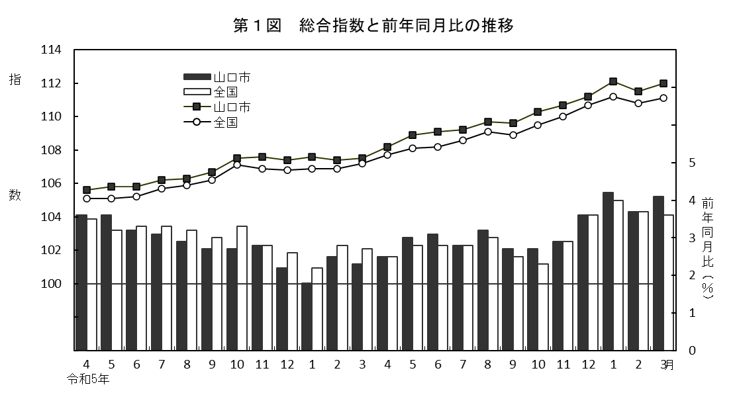

前年同月比
 |  |  |  |  |  |  |  | （総合指数：2020年（令和２年）＝100）
総合指数

令和6年
令和7年

令和６年度の総合指数の動きを各月の前年同月比でみると、次のとおりである。

第３表 月別総合指数の前年同月比と主な変動項目

 | 月 |  | 前 年
 |  |  | 同月比 |  | 値上がりした主な項目 |  |  |  |  | 値下がりした主な項目
 |  |  | （％）
 | ４月 |  | 2.5 |  | 果物、書籍・他の印刷物、自動車等関係費 |  |  |  |  | 電気代
 | ５月 |  | 3.0 |  | 果物、書籍・他の印刷物、自動車等関係費、電気代 |  |  |  |  | -
 | ６月 |  | 3.1 |  | 書籍・他の印刷物、魚介類、家事雑貨、自動車等関係費 |  |  |  |  | -
 | ７月 |  | 2.8 |  | 電気代、魚介類、書籍・他の印刷物、自動車等関係費 |  |  |  |  | -
 | ８月 |  | 3.2 |  | 電気代、家庭用耐久財、肉類、教養娯楽サービス |  |  |  |  | -
 | ９月 |  | 2.7 |  | ガス代、野菜・海藻、教養娯楽用耐久財、自動車等関係費 |  |  |  |  | -
 | １０月 |  | 2.7 |  | 飲料、教養娯楽サービス、被服関連サービス、家事雑貨 |  |  |  |  | -
 | １１月 |  | 2.9 |  | ガス代、穀類、教養娯楽サービス、履物類 |  |  |  |  | -
 | １２月 |  | 3.6 |  | 電気代、野菜・海藻、他の被服、教養娯楽サービス |  |  |  |  | -
 | １月 |  | 4.2 |  | 電気代、野菜・海藻、履物類、自動車等関係費 |  |  |  |  | -
 | ２月 |  | 3.7 |  | 穀類、履物類、家事サービス、自動車等関係費 |  |  |  |  | -
 | ３月 |  | 4.1 |  | 穀類、家庭用耐久財、電気代、自動車等関係費 |  |  |  |  | -

p5
 |  | １０大費目指数の動き

○上昇した費目と主な要因
 | 「食料」 |  |  |  |  | 5.4 | ％ | 穀類の値上がり
 | 「光熱・水道」 |  |  |  |  | 4.9 | ％ | 電気代の値上がり
 | 「教養娯楽」 |  |  |  |  | 3.7 | ％ | 教養娯楽サービスの値上がり
 | 「家具・家事用品」 |  |  |  |  | 3.1 | ％ | 家事雑貨の値上がり
 | 「交通・通信」 |  |  |  |  | 3.0 | ％ | 自動車等関係費の値上がり
 | 「被服及び履物」 |  |  |  |  | 2.6 | ％ | 被服関連サービスの値上がり
 | 「保健医療」 |  |  |  |  | 1.8 | ％ | 保健医療用品・器具の値上がり
 | 「諸雑費」 |  |  |  |  | 1.4 | ％ | 身の回り用品の値上がり
 | 「住居」 |  |  |  |  | 0.7 | ％ | 設備修繕・維持の値上がり

○ 下落した費目と主な要因

 |  |  | 第４表 １０大費目指数の前年度比
 |  |  |  |  |  |  |  |  |  |  |  |  | （2020年（令和２年）＝100）
 |  |  |  |  |  | 光熱 | 家具 | 被服 | 保健 | 交通 |  | 教養
区 分 |  |  | 総合 | 食料 | 住居 | ・ | 家事 | 及び |  | ・ | 教育 |  | 諸雑費
 |  |  |  |  |  | 水道 | 用品 | 履物 | 医療 | 通信 |  | 娯楽
指 数 | ５年度 |  | 106.8 | 115.2 | 103.9 | 105.4 | 122.5 | 106.1 | 103.5 | 98.2 | 100.4 | 107.7 | 103.0
 | ６年度 |  | 110.2 | 121.4 | 104.6 | 110.6 | 126.3 | 108.9 | 105.4 | 101.2 | 100.1 | 111.8 | 104.4
前年度比 | ５年度 |  | 2.8 | 7.4 | 0.8 | -9.6 | 7.3 | 2.5 | 2.3 | 2.4 | 0.5 | 4.9 | 1.0
(％) | ６年度 |  | 3.2 | 5.4 | 0.7 | 4.9 | 3.1 | 2.6 | 1.8 | 3.0 | -0.3 | 3.7 | 1.4

